report vittime di violenza
Report su Prestazione a favore di Vittime di Violenza di Genere - 2019

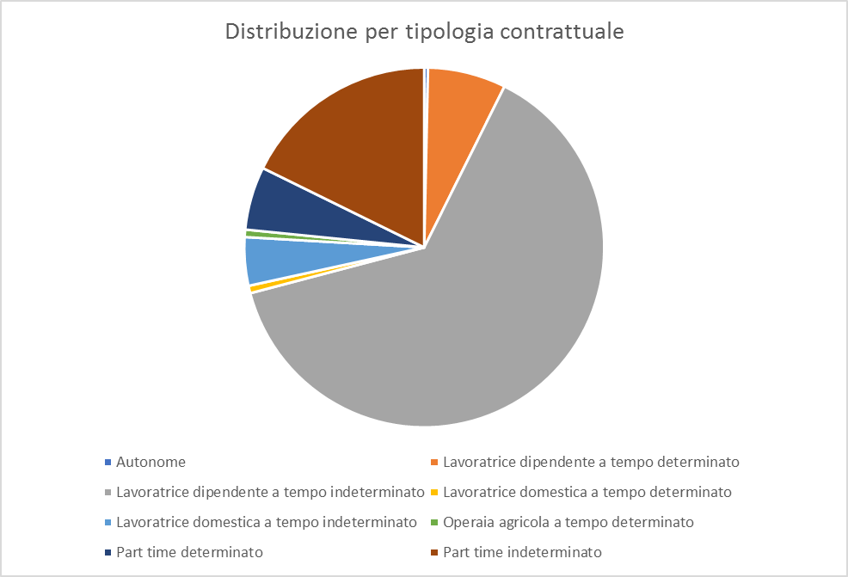
Numero richiedenti | 275

Cittadinanza
italiana | 192
straniera | 83

Domande pervenute | 667

Tipologie Contrattuali
Autonome | 1
Lavoratrice dipendente a tempo determinato | 12
Lavoratrice dipendente a tempo indeterminato | 190
Lavoratrice domestica a tempo determinato | 2
Lavoratrice domestica a tempo indeterminato | 13
Operaia agricola a tempo determinato | 2
Part time determinato | 12
Part time indeterminato | 43
Totale | 275

